关系图
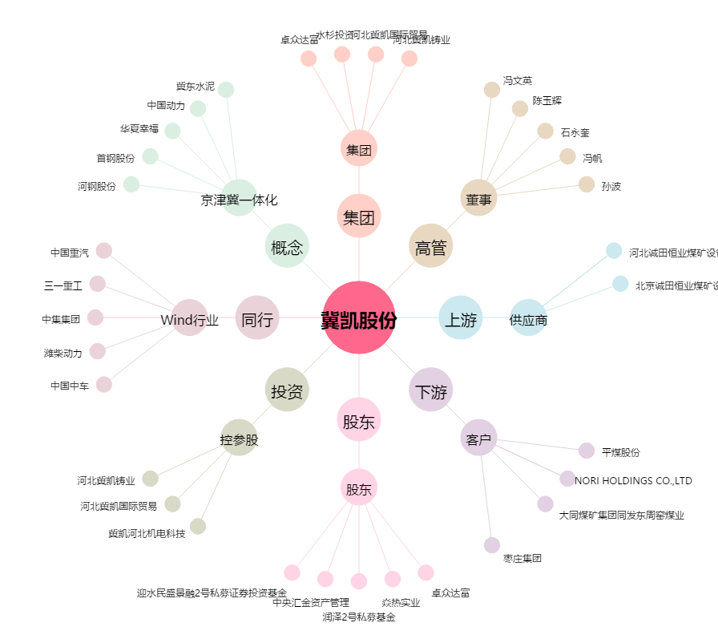
冀凯股份[002691.SZ] - 关系概览图

